Sheet1
 | U0 | U1 | U2 | U3 | U4 |  | u0 | v0 | u1 | v1 | u2 | v2 | u3 | v3 | u4 | v4 | u5 | v5 | u6 | v6 | u7 | v7 | u8 | v8 | u9 | v9
 | U5 | U6 | U7 | U8 | U9
 | V0 | V1 | V2 | V3 | V4
 | V5 | V6 | V7 | V8 | V9

 | 0 | 1 | 2 | 3 | 4 | 5 |  | 0 | 1 | 2 | 3 | 4 | 5 |  |  |  | 0 | 1 | 2 | 3
0 | y0 | y1 | y2 | y3 | y4 | y5 | 0 | y0 | y1 | y2 | y3 | y4 | y5 |  |  |  | y0 | y6 | y12 | y18
1 | y6 | y7 | y8 | y9 | y10 | y11 | 1 | y6 | y7 | y8 | y9 | y10 | y11 |  |  |  | y1 | y7 | y13 | y19
2 | y12 | y13 | y14 | y15 | y16 | y17 | 2 | y12 | y13 | y14 | y15 | y16 | y17 |  |  |  | y2 | y8 | y14 | y20
3 | y18 | y19 | y20 | y21 | y22 | y23 | 3 | y18 | y19 | y20 | y21 | y22 | y23 |  |  |  | y3 | y9 | y15 | y21
 | u0 | v0 | u1 | v1 | u2 | v2 |  | u0 | u1 | u2 |  |  |  |  |  |  | y4 | y10 | y16 | y22
 | u3 | v3 | u4 | v4 | u5 | v5 |  | u3 | u4 | u5 |  |  |  |  |  |  | y5 | y11 | y17 | y23
 |  |  |  |  |  |  |  | v0 | v1 | v2 |  |  |  |  |  |  | u0 | u3
 |  |  |  |  |  |  |  | v3 | v4 | v5 |  |  |  |  |  |  | v0 | v3
 |  |  |  |  |  |  |  |  |  |  |  |  |  |  |  |  | u1 | u4
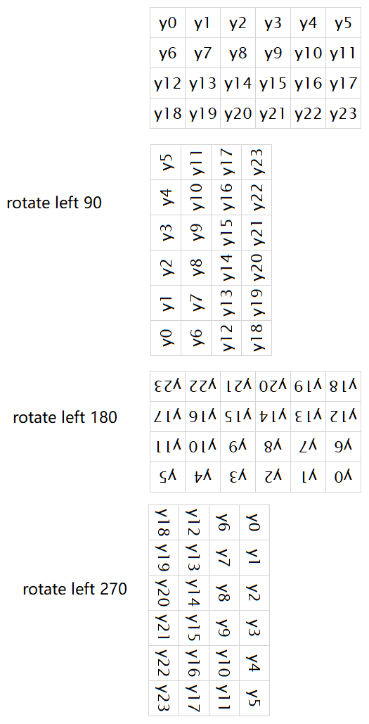
 |  |  |  |  |  |  |  |  |  |  |  |  |  |  |  |  | v1 | v4
 |  |  |  |  |  |  |  |  |  |  |  |  |  |  |  |  | u2 | u5
 |  |  |  |  |  |  |  |  |  |  |  |  |  |  |  |  | v2 | v5

 |  |  |  |  |  |  |  | u3 | u0 |  |  | u3 | v3 | u0 | v0
 |  |  |  |  |  |  |  | u4 | u1 |  |  | u4 | v4 | u1 | v1
 |  |  |  |  |  |  |  | u5 | u2 |  |  | u5 | v5 | u2 | v2
 |  |  |  |  |  |  |  | v3 | v0
 |  |  |  |  |  |  |  | v4 | v1
 |  |  |  |  |  |  |  | v5 | v2

